Gráfica 1.1.
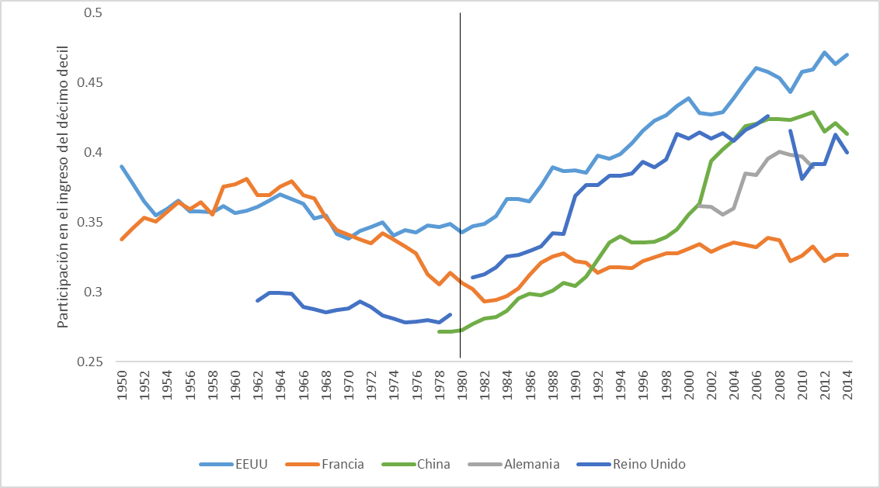
VOLVER AL ÍNDICE

Gráfica 1.2.
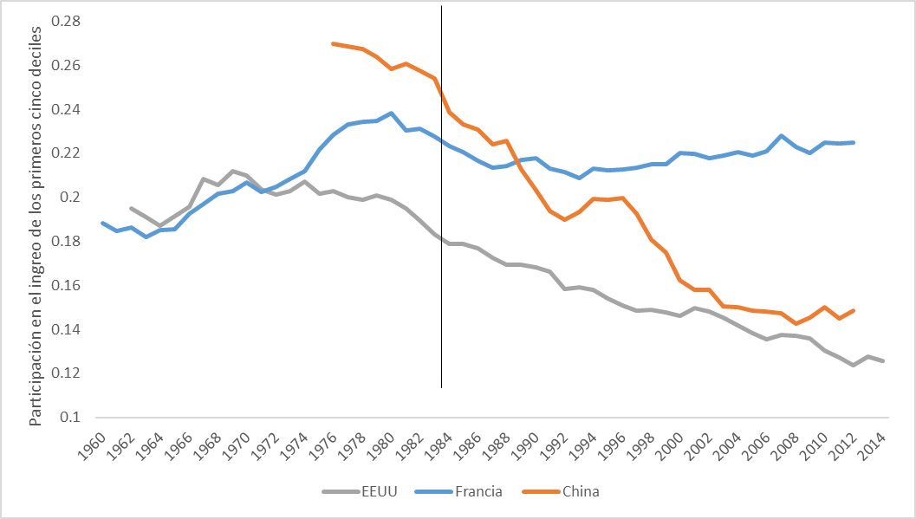
VOLVER AL ÍNDICE

Gráfica 1.3.
 | r | g
1990 | 0.00040022610459 | 0.00021574023935
1991 | 0.00037403274153 | 0.00021627787277
1992 | 0.00035335391975 | 0.00020077691012
1993 | 0.00033190432634 | 0.0001846977615
1994 | 0.00030183199658 | 0.00017472601788
1995 | 0.00027366130901 | 0.00015698650188
1996 | 0.00025934985124 | 0.00015820719846
1997 | 0.00024639023613 | 0.00015104079716
1998 | 0.00023678124045 | 0.00014516053899
1999 | 0.00022028158315 | 0.00013856279134
2000 | 0.00021537679442 | 0.00013505385753
2001 | 0.00021866100371 | 0.00013360752525
2002 | 0.0002108269531 | 0.00013050188397
2003 | 0.00020617496211 | 0.0001270067599
2004 | 0.00020417812783 | 0.00012679494511
2005 | 0.0001981349524 | 0.00012284651907
2006 | 0.00018992707139 | 0.00011813946195
2007 | 0.00017696304099 | 0.00011095834276
2008 | 0.00016633933259 | 0.00010479613339
2009 | 0.00017856240355 | 0.00011320968337
2010 | 0.00017707820685 | 0.0001126228463
2011 | 0.00017239596532 | 0.00010981864292
2012 | 0.00016810230223 | 0.00010775461823
2013 | 0.00016411377767 | 0.00010536332462
2014 | 0.00016169283188 | 0.00010477695506
2015 | 0.00015816399217 | 0.00010249026692
2016
VOLVER AL ÍNDICE

Gráfica 2.1.
Antes de Reforma de Septiembre 2017
Comision AFP y Seguro | 0.17
CIAP | 0.83
Despues de Reforma 2017
Comision AFP y Seguro | 0.13
CIAP | 0.54
CGS | 0.33
VOLVER AL ÍNDICE

Gráfica 2.2.
 | Hombres | Mujeres | Brecha de tasa de participación
2011 | 81.2 | 47.03 | 34.17
2012 | 81.35 | 47.89 | 33.46
2013 | 80.65 | 49.28 | 31.37
2014 | 80.69 | 47.81 | 32.88
2015 | 80.23 | 46.71 | 33.52
2016 | 80.14 | 47.26 | 32.88
VOLVER AL ÍNDICE

Gráfica 2.3.
 | Hombres | Mujeres
2011 | 18.8 | 53
2012 | 18.6 | 52.1
2013 | 19.3 | 50.7
2014 | 19.3 | 52.2
2015 | 19.8 | 53.3
2016 | 19.9 | 52.7
VOLVER AL ÍNDICE

Gráfica 2.4.
 | Mujeres | Hombres
Quehaceres domésticos | 68.7 | 1.3
Estudia | 14.2 | 41.3
No puede trabajar | 9.1 | 23
Jubilado(a) o pensionado(a) | 2.9 | 11.1
Enfermedad o accidente | 1.9 | 10.2
Obligaciones familiares o personales | 2.2 | 5
VOLVER AL ÍNDICE

Gráfica 2.5.
 | Hombres | Mujeres
2011 | 43.86 | 55.97
2012 | 44.32 | 57.73
2013 | 42.22 | 57.58
2014 | 42.12 | 54.67
2015 | 38.05 | 47.53
2016 | 37.53 | 48.84
VOLVER AL ÍNDICE

Gráfica 2.6.
 | Hombre | Mujer
Total | 326.92 | 270.58
Ninguno | 184.06 | 157
1 a 3 | 221.38 | 197.54
4 a 6 | 243.08 | 200.24
7 a 9 | 290.75 | 220.83
10 a 12 | 344.51 | 280.44
13 y más | 606.6 | 516.33
VOLVER AL ÍNDICE

Gráfica 2.7.
 | Hombres | Mujeres | Brecha salarial
2011 | 291.67 | 244.23 | 47.44
2012 | 306.37 | 244.88 | 61.49
2013 | 323.23 | 276.98 | 46.25
2014 | 320.68 | 270.97 | 49.71
2015 | 322 | 272.04 | 49.96
2016 | 326.92 | 302.16 | 56.34
VOLVER AL ÍNDICE

Gráfica 2.8.
 | Hombre | Mujer
Hogares con servicios domésticos | 203.54 | 140.55
Agricultura, ganadería, caza y silvicultura | 147.42 | 143.44
Pesca | 219.15 | 109.47
Construcción | 274.72 | 356.7
Industrias manufactureras | 330.18 | 242.18
Explotación, minas y canteras | 290.01 | 328.64
Comercio, hoteles y restaurantes | 364.71 | 255.45
Servicios comunales sociales y de salud | 416.02 | 298.57
Transporte, almacenamiento y comunicaciones | 355.32 | 325.13
Suministro de electricidad, gas y agua | 406.37 | 355.06
Intermediación financiera, inmobilirias | 406.84 | 396.11
Actividades de organizaciones y órganos extraterritoriales | 552.39 | 353.42
Administración pública y defensa | 460.28 | 551.57
Enseñanaza | 589.72 | 563.38
VOLVER AL ÍNDICE

Gráfica 2.9.
 | Hombres | Mujeres
 | 0.85787986734 | 0.14212013266
 | 0.8753191864 | 0.1246808136
 | 0.87375560433 | 0.12624439567
 | 0.88251444943 | 0.11748555057
 | 0.87734355553 | 0.12265644447
 | 0.879765753 | 0.120234247
VOLVER AL ÍNDICE

Gráfica 2.10
 | Hombres | Mujeres
2011 | 0.58008219925 | 0.41991780075
2012 | 0.57349238499 | 0.42650761501
2013 | 0.57721115212 | 0.42278884788
2014 | 0.57086848933 | 0.42913151067
2015 | 0.56119198117 | 0.43880801883
2016 | 0.56246315583 | 0.43753684417
VOLVER AL ÍNDICE

Gráfica 4.1.
 | NACIONAL
2001 | 16.6
2002 | 16.6
2003 | 15.9
2004 | 15.5
2005 | 14.9
2006 | 14.6
2007 | 13.9
2008 | 14.1
2009 | 14
2010 | 13.7
2011 | 12.8
2012 | 12.4
2013 | 11.8
2014 | 10.9
2015 | 10.8
2016 | 10.8
VOLVER AL ÍNDICE

Gráfica 4.2.
ZONA
 | URBANA | RURAL
2001 | 10 | 26.5
2002 | 10 | 26.8
2003 | 9.6 | 25.7
2004 | 9.6 | 24.7
2005 | 9.7 | 23.1
2006 | 9.3 | 23
2007 | 9.1 | 22.4
2008 | 9.9 | 22.4
2009 | 9.2 | 22.7
2010 | 8.8 | 22.2
2011 | 8.2 | 20.7
2012 | 8.2 | 19.9
2013 | 7.6 | 18.9
2014 | 7 | 17.7
2015 | 6.9 | 17.6
2016 | 6.9 | 17.3
VOLVER AL ÍNDICE

Gráfica 4.3.
GÉNERO
 | HOMBRES | MUJERES
2001 | 13.9 | 18.8
2002 | 14.1 | 18.3
2003 | 13.1 | 18.4
2004 | 13 | 17.7
2005 | 11.8 | 17.5
2006 | 11.9 | 16.9
2007 | 11.3 | 16.1
2008 | 11.5 | 16.4
2009 | 11.6 | 16
2010 | 11.3 | 15.7
2011 | 10.2 | 15
2012 | 9.9 | 14.7
2013 | 9.6 | 13.7
2014 | 9 | 12.6
2015 | 9 | 12.4
2016 | 8.8 | 12.5
VOLVER AL ÍNDICE

Gráfica 4.4.
TELEFONÍA
 | TELÉFONO FIJO | TELÉFONO CÉLULAR
2007 | 40.36 | 64.96
2008 | 37.29 | 78.47
2009 | 34.2 | 80.59
2010 | 28.8 | 86.68
2011 | 25.18 | 88.45
2012 | 25.22 | 90.12
2013 | 25.26 | 91.79
2014 | 23.71 | 92.65
2015 | 22.71 | 92.65
2016 | 21.21 | 92.72
VOLVER AL ÍNDICE

Gráfica 4.5.
COMPUTADORA E INTERNET
 | INTERNET | COMPUTADORA
2007 | 3.06 | 8.67
2008 | 4.53 | 10.86
2009 | 6.43 | 12.49
2010 | 8.04 | 13.26
2011 | 11.68 | 15.87
2012 | 12.19 | 19.085
2013 | 12.7 | 22.3
2014 | 13.9 | 22.06
2015 | 13.95 | 20.08
2016 | 15.72 | 18.06
VOLVER AL ÍNDICE

Gráfica 4.6.
Ciencias exactas y naturales | 0.11042944785
Ingeniería y tecnología | 0.030674846626
Ciencias médicas | 0.055214723926
Ciencias agrícolas | 0.70552147239
Ciencias sociales | 0.042944785276
Humanidades | 0.055214723926
VOLVER AL ÍNDICE

Gráfica 4.7.
Ciencias exactas y naturales | 0.17396313364
Ingeniería y tecnología | 0.2465437788
Ciencias médicas | 0.12788018433
Ciencias agrícolas | 0.052995391705
Ciencias sociales | 0.31451612903
Humanidades | 0.084101382488
VOLVER AL ÍNDICE

Gráfica 4.8.
Ciencias exactas y naturales | 0.11042944785
Ingeniería y tecnología | 0.030674846626
Ciencias médicas | 0.055214723926
Ciencias agrícolas | 0.70552147239
Ciencias sociales | 0.042944785276
Humanidades | 0.055214723926
VOLVER AL ÍNDICE

Gráfica 4.9.
0 - $10,000 | 0.8773006135
$10, 000 - $25,000 | 0.030674846626
$25,000 - $50,000 | 0.0061349693252
$50,000 - $100,000 | 0.030674846626
$100,000 - $500, 000 | 0.049079754601
VOLVER AL ÍNDICE

Gráfica 5.1.
1985 | 0.40831987301
1986 | 0.40963656617
1987 | 0.41093672927
1988 | 0.41221883994
1989 | 0.41348137039
1990 | 0.41472278662
1991 | 0.4506979119
1992 | 0.3125705648
1993 | 0.44200917574
1994 | 0.45899003509
1995 | 0.39684142331
1996 | 0.42228595181
1997 | 0.39944446835
1998 | 0.43951586965
1999 | 0.41714504784
2000 | 0.37237869751
2001 | 0.36915915652
2002 | 0.39289065894
2003 | 0.35229233505
2004 | 0.32852620708
2005 | 0.34309988072
2006 | 0.31126034685
2007 | 0.3433780221
2008 | 0.32717155211
2009 | 0.33083278405
2010 | 0.28845595199
2011 | 0.27353237378
2012 | 0.27232563259
2013 | 0.30145870995
2014 | 0.27831127718
2015 | 0.26588979793
2016 | 0.26049173036
VOLVER AL ÍNDICE

Gráfica 5.2.
 | Desigualdad | Polarizacion
1985 | 98.45609795 | 101.83996716
1986 | 98.773585486 | 101.49795771
1987 | 99.087087214 | 101.14217247
1988 | 99.396236049 | 100.7734164
1989 | 99.700663607 | 100.39245211
1990 | 100 | 100
1991 | 108.67449931 | 96.620655343
1992 | 75.368553377 | 85.849076534
1993 | 106.57942848 | 95.649010307
1994 | 110.67393688 | 96.171269504
1995 | 95.68835765 | 96.938910099
1996 | 101.82366762 | 102.83485537
1997 | 96.316016683 | 104.80343655
1998 | 105.97823024 | 105.86733209
1999 | 100.58406755 | 108.25498637
2000 | 89.789784773 | 104.95873115
2001 | 89.013473199 | 105.97866608
2002 | 94.735729895 | 102.19882489
2003 | 84.946462172 | 102.32467822
2004 | 79.215856393 | 105.93775664
2005 | 82.729932328 | 105.29336687
2006 | 75.052627175 | 100.77742054
2007 | 82.796999148 | 100.30371237
2008 | 78.889215318 | 107.43759475
2009 | 79.772029589 | 102.38734826
2010 | 69.55391922 | 105.24831758
2011 | 65.955472572 | 106.33906826
2012 | 65.664497197 | 102.74319846
2013 | 72.689208232 | 99.468678718
2014 | 67.107785287 | 104.35767088
2015 | 64.11265706 | 104.87948865
2016 | 62.811048431 | 103.20214932
VOLVER AL ÍNDICE

Gráfica 5.3.
 | Theil
1991 | 0.4506979119
92 | 0.43364693012
93 | 0.47938431588
94 | 0.48885438501
95 | 0.51087265181
96 | 0.56009338252
97 | 0.56198204379
98 | 0.59199588094
99 | 0.58747460157
2000 | 0.55709745965
1 | 0.54661871308
2 | 0.53441734767
3 | 0.530500582
4 | 0.52953829826
5 | 0.53501777303
6 | 0.53030401723
7 | 0.54728807814
8 | 0.5480469272
9 | 0.53217051864
10 | 0.51621965186
11 | 0.52676051464
12 | 0.54471761785
13 | 0.55196639071
14 | 0.55508245461
15 | 0.55434988551
2016 | 0.55856410612
VOLVER AL ÍNDICE

Gráfica 7.1.
 | Exportaciones | Importaciones | Déficit Comercial
1994 | 207.4025883 | 243.72129528 | -36.31870698
1995 | 293.79855625 | 302.99726841 | -9.19871216
1996 | 285.59562624 | 258.92694554 | 26.6686807
1997 | 404.05509864 | 269.23488803 | 134.82021061
1998 | 237.57817854 | 294.39723796 | -56.81905942
1999 | 168.88927775 | 251.17407558 | -82.28479783
2000 | 152.20986957 | 342.02132844 | -189.81145887
2001 | 79.90733364 | 342.51133455 | -262.60400091
2002 | 78.41796168 | 308.09556379 | -229.67760211
2003 | 76.82033404 | 360.02396038 | -283.20362634
2004 | 111.51295669 | 438.38414017 | -326.87118348
2005 | 174.3337228 | 505.78545248 | -331.45172968
2006 | 217.31809573 | 565.69353107 | -348.37543534
2007 | 251.72240653 | 620.61042308 | -368.88801655
2008 | 317.25015064 | 690.21998299 | -372.96983235
2009 | 221.449738 | 536.37266104 | -314.92292304
2010 | 194.17591409 | 556.91770585 | -362.74179176
2011 | 317.90513123 | 599.28925342 | -281.38412219
2012 | 242.45834667 | 568.0793606 | -325.62101393
2013 | 230.17168426 | 687.87922695 | -457.70754269
2014 | 184.89007889 | 617.25434607 | -432.36426718
2015 | 157.71528696 | 669.16227379 | -511.44698683
2016 | 163.76956565 | 611.03172927 | -447.26216362
VOLVER AL ÍNDICE

Gráfica 7.2.
 | Wr UE/SV | Prod SV/UE
1995 | 1 | 1
1996 | 1.0156746429 | 1.0108366085
1997 | 1.0036540938 | 1.0195495667
1998 | 1.042285537 | 1.0029755275
1999 | 1.1061991158 | 1.0149540287
2000 | 1.0971023294 | 1.0133007229
2001 | 1.0525171343 | 1.0213563475
2002 | 1.0314084916 | 1.0477628182
2003 | 1.0628883516 | 1.0297727436
2004 | 1.0772002772 | 1.049845907
2005 | 1.1201362564 | 1.0383580127
2006 | 1.0604790666 | 1.0536827228
2007 | 1.0734142753 | 1.0499492974
2008 | 1.1819980291 | 1.0464259196
2009 | 1.188174044 | 1.0238734811
2010 | 1.2524561653 | 0.97307031671
2011 | 1.2644937017 | 0.95789420453
2012 | 1.292156634 | 0.9542670581
2013 | 1.3299160159 | 0.94252329104
2014 | 1.3884971681 | 0.94608790046
2015 | 1.2248569981 | 0.94768814538
2016 | 1.2346519809 | 0.94551829441
VOLVER AL ÍNDICE

